Sheet1
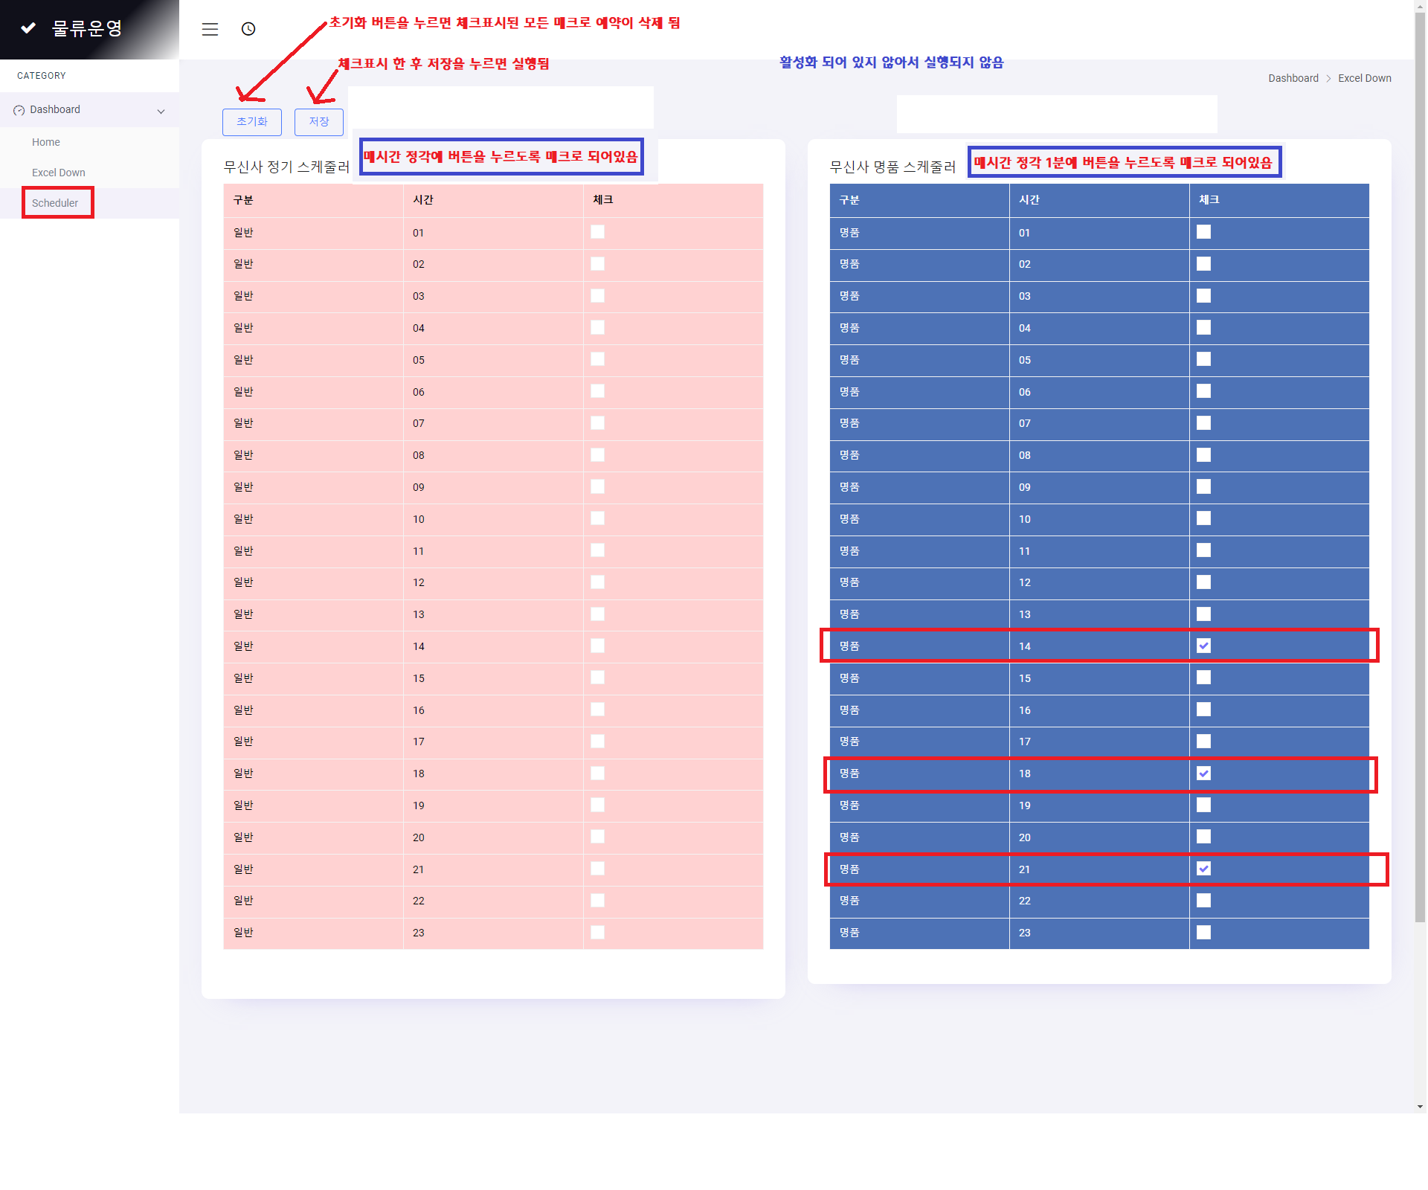
동대문 사무실 기준 : | http://musmanager.iptime.org/

1. 조회 및 파일 생성
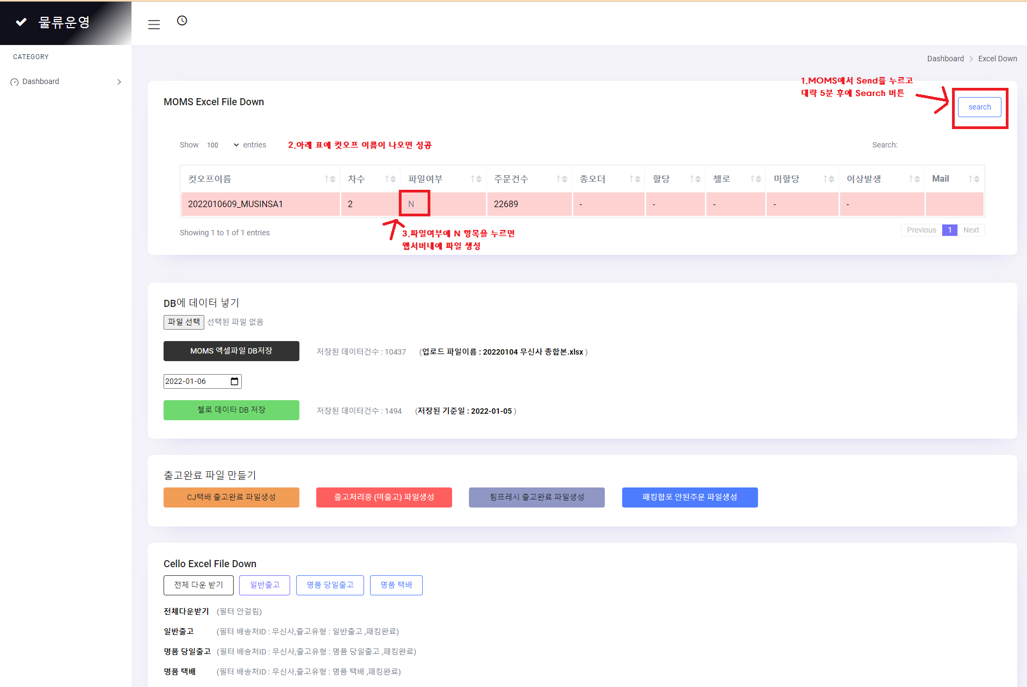

2.파일다운로드
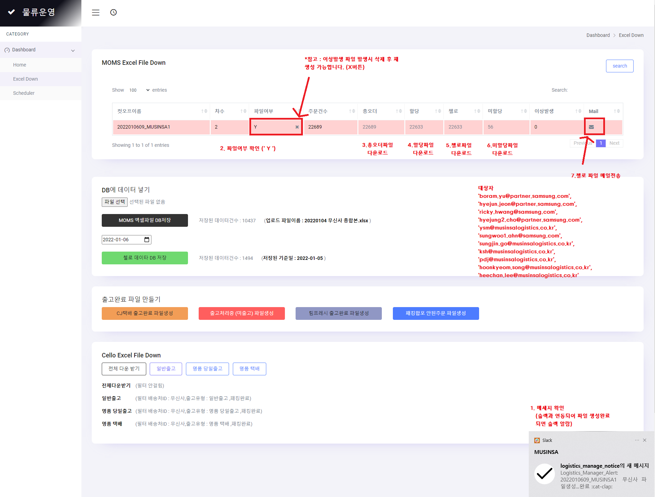

3.출고완료 파일 만들기

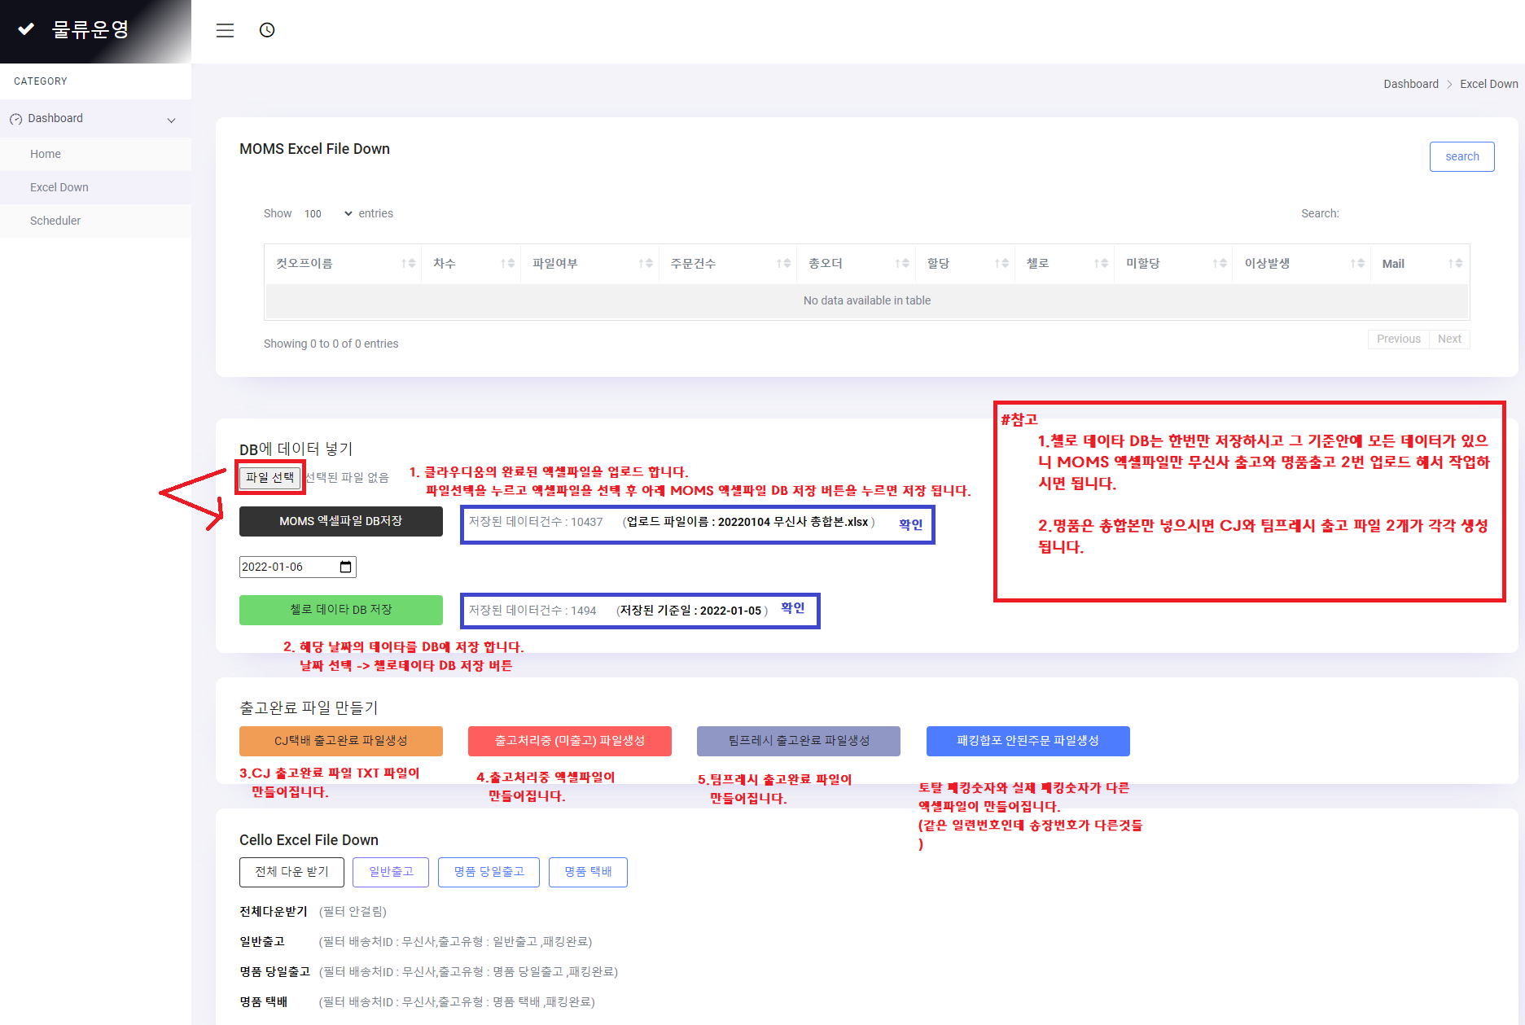

4. 스케쥴러

